名入れ商品 共通注文用紙
★ご入力後の流れ
ファイルを保存し、Excel形式のままメールに添付して原稿データと一緒に販売店へ送付願います。
詳しい送付方法は上記リンクページをご参照ください。
《名入れ商品 共通注文用紙》 |  |  |  |  |  |  | 株式会社 アーテック |  |  | https://www.artec-kk.co.jp/dl/name_order/senddata.pdf
 |  |  |  | ※着色セル内はご入力必須です。 ※選択項目は右側にある〇をご使用ください。 ※<販売店様ご記入欄>は販売店様がご記入ください。 |  |  | ご注文日 | 2024-01-31

◀リピート注文について▶
・
以前に同じ商品で印刷加工を注文したことがあり、
全く同じデザインで再度作成をご希望される場合
・
前回注文したデザインの一部を変更して再度作成する場合
例）●●年度、●/●卒業の日付部分のみ変更など
★以前ご注文履歴があっても、全く新しいデザインで作成する場合は、
でご注文ください。
新規
前回と同一デザイン
一部変更
品番 | 5408 | 商品名 | 保温･保冷 ｽﾃﾝﾚｽﾏｸﾞ |  |  |  | 数量 | 50
加工方法 |  | パッド印刷
 |  |  |  |  |  |  |  |  | ↑加工方法は商品によって異なります。詳細はカタログをご確認ください。
ユーザー名 （学校名等） |  | アーテック小学校6年生 |  |  | 印刷内容 | 新規 / リピート（前回と同一デザイン ・ 一部変更）
印刷色 | 黒 | ←インク色のご指定が必要な商品 の場合のみご記入ください。 |  |  | 箔押色 | 金 ・ 銀 | ←箔押しの場合のみ ご選択ください。
印刷位置/ｻｲｽﾞ 指示・備考 |  | 取っ手と反対側に絵の中心がくるように印刷/30ｘ30ｍｍ
包装（有償）をご希望でしたら、下の包装紙よりお選び頂き番号をご記入ください。
のし掛け（有償）をご希望でしたら印刷内容の明記をお願い致します。（文字入れ無しも可能です）
包装、のし掛けには別途納期頂きます。
包装▶▶キャラメル包装/デパート包装 のし▶▶外のし/内のし ご指定いただけます。
ご指定がある場合は、備考欄にご記載ください。
※特にご指定のない場合は、キャラメル包装・外のし となります。
印刷内容 指示・備考 |  | 昨年データから年度のみ「令和7年度」へ変更
ご使用日 |  | 2024-03-05 |  | 備考
▼包装、のし掛けは有償です。名入れ加工とは別で納期１週間ほどかかります。
包装作業 （有償） |  | 有 ・ 無 |  | のし作業 （有償） | 有 ・ 無 | ↓文字入れ無し(柄のみ)の場合は、「無地」とご記入ください。
包装紙 絵柄 |  | ⑤ |  | 印刷内容 | のし上段 | 祝卒業
 |  |  |  |  | のし下段 | アーテック小学校
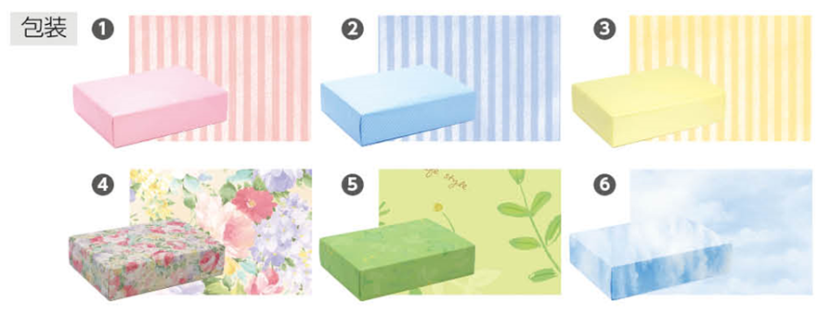
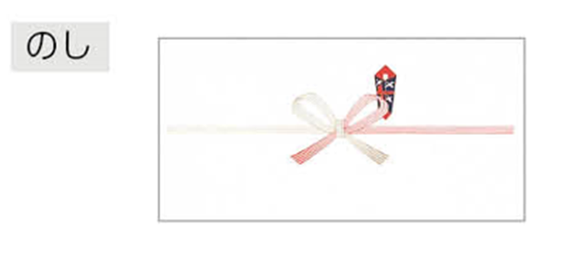
上段
下段
↑包装紙絵柄は右記の番号でご記入ください。
<販売店様ご記入欄>
御社ID |  |  | 御社名 |  |  |  | ご担当者
データ入稿方法 |  | 上記 ・ メールに添付 ・ 現物発送 ・ FAX ・ その他（ ）
⚠通常納期：商品によって異なります。詳細はカタログをご確認ください。 |  |  |  |  |  |  | <20250701改定書式>

